Descriptivos
Estadística descriptiva de la potencia desperdiciada W (kW)
Media de potencia desperdiciada por zona
Grupo | Variable de grupo | N | Media | Mediana | Desv. estándar | Varianza | Mínimo | Máximo | Suma (kW)
B1-Bloques 1-11 | Zona | 36 | 0.3893 | 0.0000 | 0.7180 | 0.5155 | 0.000 | 2.016 | 14.016
B2-Bloque 12 | Zona | 15 | 0.9760 | 0.0000 | 1.2713 | 1.6163 | 0.000 | 2.896 | 14.640
B3-La Central | Zona | 9 | 1.7173 | 2.0480 | 1.3919 | 1.9373 | 0.000 | 3.680 | 15.456
Eficiente | Estado | 39 | 0.0000 | 0.0000 | 0.0000 | 0.0000 | 0.000 | 0.000 | 0.000
Ineficiente | Estado | 21 | 2.1006 | 1.9840 | 0.6999 | 0.4899 | 0.976 | 3.680 | 44.112
Total muestra | — | 60 | 0.7352 | 0.0000 | 1.0894 | 1.1869 | 0.000 | 3.680 | 44.112

Lectura: las 21 inspecciones ineficientes dan W̄ ≈ 2,10 kW y s ≈ 0,70 kW (parámetros del modelo Normal, sección 8.4).

Distribución de frecuencias de W (solo inspecciones ineficientes)
Límite inferior (kW) | Límite superior (kW) | Clase | Frecuencia | Frec. relativa
0.8 | 1.2 | 0.8 – 1.2 | 4 | 19.0%
1.2 | 1.6 | 1.2 – 1.6 | 0 | 0.0%
1.6 | 2.0 | 1.6 – 2.0 | 7 | 33.3%
Histograma de W (inspecciones ineficientes, n = 21)
2.0 | 2.4 | 2.0 – 2.4 | 4 | 19.0%
2.4 | 2.8 | 2.4 – 2.8 | 0 | 0.0%
2.8 | 3.2 | 2.8 – 3.2 | 5 | 23.8%
3.2 | 3.6 | 3.2 – 3.6 | 0 | 0.0%
3.6 | 4.0 | 3.6 – 4.0 | 1 | 4.8%
 |  | Total | 21

Contingencia
8.1 Tabla de contingencia: Zona agrupada × Estado (fórmulas sobre Matriz_Jamovi)

P(Ineficiente | Zona)
Zona evaluada | Eficiente | Ineficiente | Total | P(Ineficiente | Zona)
Continua (B12 + Central) | 12 | 12 | 24 | 0.5000
Regular (Bloques 1-11) | 27 | 9 | 36 | 0.2500
Total muestral (N) | 39 | 21 | 60 | 0.3500

P(Ineficiente) marginal | 0.3500
P(Inef | La Central / Bloque 12) | 0.5000
P(Inef | Bloques 1-11) | 0.2500
Razón de riesgo (Continua / Regular) | 2.00

Desagregado por las 3 zonas de la partición
Zona | Eficiente | Ineficiente | Total | P(Ineficiente | Zona)
B1-Bloques 1-11 | 27 | 9 | 36 | 0.2500
B2-Bloque 12 | 9 | 6 | 15 | 0.4000
B3-La Central | 3 | 6 | 9 | 0.6667
Total | 39 | 21 | 60

P(Ineficiente | Jornada)
Contraste por jornada (insumo para Fase 3)
Jornada | Eficiente | Ineficiente | Total | P(Ineficiente | Jornada)
1-Mañana (6-10h) | 11 | 4 | 15 | 0.2667
2-Mediodía (10-13h) | 9 | 6 | 15 | 0.4000
3-Tarde (13-17h) | 9 | 6 | 15 | 0.4000
4-Noche (17-21h) | 10 | 5 | 15 | 0.3333

Bayes
8.2 Probabilidad total y Teorema de Bayes (A = desperdicio)

P(Bi) a priori vs P(Bi | A) a posteriori
Partición | n(Bi) | P(Bi) | n(A ∩ Bi) | P(A | Bi) | P(Bi)·P(A | Bi) | P(Bi | A) Bayes
B1-Bloques 1-11 | 36 | 0.6000 | 9 | 0.2500 | 0.1500 | 0.4286
B2-Bloque 12 | 15 | 0.2500 | 6 | 0.4000 | 0.1000 | 0.2857
B3-La Central | 9 | 0.1500 | 6 | 0.6667 | 0.1000 | 0.2857
Total | 60 | 1.0000 | 21 |  | 0.3500 | 1.0000

P(A) por probabilidad total = Σ P(Bi)·P(A|Bi) | 0.3500
P(A) marginal directa = 21/60 | 0.3500
Diferencia (debe ser 0) | 0.0000
P(B3 | A) La Central dado desperdicio | 0.2857
Factor de concentración P(B3|A) / P(B3) | 1.90

Binomial
8.3 Modelo Binomial: recorrido de n aulas en Bloques 1-11

Distribución Binomial b(x; 10; 0,25)
n (aulas por recorrido) | 10
p = P(Inef | Bloques 1-11) | 0.2500
q = 1 - p | 0.7500
μ = n·p | 2.5000
σ² = n·p·q | 1.8750
σ | 1.3693
P(X = 3) manual = C(10,3)·p³·q⁷ | 0.2503

x | C(n,x) | P(X = x) | P(X ≤ x) | P(X ≥ x)
0 | 1 | 0.0563 | 0.0563 | 1.0000
1 | 10 | 0.1877 | 0.2440 | 0.9437
2 | 45 | 0.2816 | 0.5256 | 0.7560
3 | 120 | 0.2503 | 0.7759 | 0.4744
4 | 210 | 0.1460 | 0.9219 | 0.2241
5 | 252 | 0.0584 | 0.9803 | 0.0781
6 | 210 | 0.0162 | 0.9965 | 0.0197
7 | 120 | 0.0031 | 0.9996 | 0.0035
8 | 45 | 0.0004 | 1.0000 | 0.0004
9 | 10 | 0.0000 | 1.0000 | 0.0000
10 | 1 | 0.0000 | 1.0000 | 0.0000
Σ |  | 1.0000

Poisson
Poisson λ = 2,4: P(Y = k)
8.3 Modelo de Poisson: eventos de desperdicio por hora en La Central
Registro complementario de conteo (no forma parte de las N = 60 inspecciones puntuales).
Fecha | Ventana (1 h) | Eventos observados
2026-09-14 | 11:00-12:00 | 2
2026-09-15 | 15:00-16:00 | 3
2026-09-16 | 08:00-09:00 | 1
2026-09-17 | 12:00-13:00 | 4
2026-09-18 | 16:00-17:00 | 2
2026-09-21 | 18:00-19:00 | 5
2026-09-22 | 07:00-08:00 | 0
2026-09-23 | 13:00-14:00 | 3
2026-09-24 | 10:00-11:00 | 2
2026-09-25 | 19:00-20:00 | 2

λ estimada = media de eventos/hora |  | 2.4000
Varianza muestral (≈ λ en Poisson) |  | 2.0444
Índice de dispersión var/λ |  | 0.85

Conteo observado vs esperado (10 h)
k | P(Y = k) | P(Y ≤ k) | Frecuencia observada | Frecuencia esperada (10 h)
0 | 0.0907 | 0.0907 | 1 | 0.91
1 | 0.2177 | 0.3084 | 1 | 2.18
2 | 0.2613 | 0.5697 | 4 | 2.61
3 | 0.2090 | 0.7787 | 2 | 2.09
4 | 0.1254 | 0.9041 | 1 | 1.25
5 | 0.0602 | 0.9643 | 1 | 0.60
6 | 0.0241 | 0.9884 | 0 | 0.24
7 | 0.0083 | 0.9967 | 0 | 0.08
8 | 0.0025 | 0.9991 | 0 | 0.02
9 | 0.0007 | 0.9998 | 0 | 0.01
10 | 0.0002 | 1.0000 | 0 | 0.00

P(Y = 4) manual = e^-λ·λ⁴/4! | 0.1254
P(Y = 0) = e^-λ | 0.0907
P(Y ≥ 1) = 1 - e^-λ | 0.9093

Normal_TCL
8.4 Distribución Normal, estandarización Z y Teorema Central del Límite

Densidad de W (σ = 0,7) y de W̄ con n = 36 (σ/√n)
Estimación empírica desde la matriz (registros ineficientes)
n de inspecciones con desperdicio | 21
Media muestral W̄ (kW) | 2.1006
Desviación estándar muestral s (kW) | 0.6999
Mínimo / Máximo (kW) | 0.976 | 3.680
Registros con W > 3,0 kW (observados) | 1
Registros esperados con W > 3,0 kW = n·P | 2.08
¿W̄ supera el umbral crítico de 2,0 kW? (hipótesis) | Sí

Modelo Normal puntual
μ (kW) | 2.10 | ≈ W̄ empírica (redondeada)
σ (kW) | 0.70 | ≈ s empírica (redondeada)
Umbral crítico w (kW) | 3.00
Z = (w - μ)/σ | 1.2857
P(W > 3,0) exacta = 1 - Φ(Z) | 0.0993
P(W > 3,0) con Z de tabla (1,29) | 0.0985

Teorema Central del Límite
Tamaño de muestra n | 36
Error estándar σ/√n (kW) | 0.1167
Umbral para la media (kW) | 2.30
Z = (2,3 - μ)/(σ/√n) | 1.7143
P(W̄ > 2,3) exacta | 0.0432
P(W̄ > 2,3) con Z de tabla (1,71) | 0.0436

Curva de densidad (para graficar)
w (kW) | f(w) | F(w) | f(w̄) TCL
0.00 | 0.0063 | 0.0013 | 0.0000
0.15 | 0.0118 | 0.0027 | 0.0000
0.30 | 0.0209 | 0.0051 | 0.0000
0.45 | 0.0354 | 0.0092 | 0.0000
0.60 | 0.0574 | 0.0161 | 0.0000
0.75 | 0.0887 | 0.0269 | 0.0000
0.90 | 0.1311 | 0.0432 | 0.0000
1.05 | 0.1850 | 0.0668 | 0.0000
1.20 | 0.2494 | 0.0993 | 0.0000
1.35 | 0.3210 | 0.1420 | 0.0000
1.50 | 0.3947 | 0.1957 | 0.0000
1.65 | 0.4635 | 0.2602 | 0.0020
1.80 | 0.5199 | 0.3341 | 0.1254
1.95 | 0.5570 | 0.4152 | 1.4963
2.10 | 0.5699 | 0.5000 | 3.4195
2.25 | 0.5570 | 0.5848 | 1.4963
2.40 | 0.5199 | 0.6659 | 0.1254
2.55 | 0.4635 | 0.7398 | 0.0020
2.70 | 0.3947 | 0.8043 | 0.0000
2.85 | 0.3210 | 0.8580 | 0.0000
3.00 | 0.2494 | 0.9007 | 0.0000
3.15 | 0.1850 | 0.9332 | 0.0000
3.30 | 0.1311 | 0.9568 | 0.0000
3.45 | 0.0887 | 0.9731 | 0.0000
3.60 | 0.0574 | 0.9839 | 0.0000
3.75 | 0.0354 | 0.9908 | 0.0000
3.90 | 0.0209 | 0.9949 | 0.0000
4.05 | 0.0118 | 0.9973 | 0.0000
4.20 | 0.0063 | 0.9987 | 0.0000

Sim_Resumen
Binomial: teórica vs simulada
Simulación Monte Carlo de respaldo (10 000 réplicas, semilla 2026)
Cada modelo del informe se simula con numpy (generar_respaldo.py). La columna 'Simulado' se calcula con fórmulas sobre Sim_Datos.
Réplicas N | 10000

Indicador | Teórico | Simulado | Error absoluto
Bayes: P(A) probabilidad total | 0.3500 | 0.3553 | 0.0053
Bayes: P(B3 | A) | 0.2857 | 0.2876 | 0.0019
Binomial: P(X = 3), n=10, p=0,25 | 0.2503 | 0.2465 | 0.0038
Binomial: media n·p | 2.5000 | 2.4788 | 0.0212
Binomial: varianza n·p·q | 1.8750 | 1.8981 | 0.0231
Poisson: P(Y = 4), λ=2,4 | 0.1254 | 0.1202 | 0.0052
Poisson: P(Y = 0) | 0.0907 | 0.0952 | 0.0045
Poisson: media = varianza = λ | 2.4000 | 2.3662 | 0.0338
Normal: P(W > 3,0) | 0.0993 | 0.1004 | 0.0011
Normal: media (kW) | 2.1000 | 2.1036 | 0.0036
Normal: desviación (kW) | 0.7000 | 0.7013 | 0.0013
TCL: media de W̄ (kW) | 2.1000 | 2.1006 | 0.0006
TCL: error estándar σ/√36 (kW) | 0.1167 | 0.1159 | 0.0007
TCL: P(W̄ > 2,3) | 0.0432 | 0.0429 | 0.0003
Poisson: teórica vs simulada
Distribuciones simuladas vs teóricas
k / x | Binomial teórica | Binomial simulada | Poisson teórica | Poisson simulada
0 | 0.0563 | 0.0590 | 0.0907 | 0.0952
1 | 0.1877 | 0.1929 | 0.2177 | 0.2171
2 | 0.2816 | 0.2807 | 0.2613 | 0.2612
3 | 0.2503 | 0.2465 | 0.2090 | 0.2164
4 | 0.1460 | 0.1445 | 0.1254 | 0.1202
5 | 0.0584 | 0.0565 | 0.0602 | 0.0555
6 | 0.0162 | 0.0153 | 0.0241 | 0.0246
7 | 0.0031 | 0.0041 | 0.0083 | 0.0074
8 | 0.0004 | 0.0005 | 0.0025 | 0.0019
9 | 0.0000 | 0.0000 | 0.0007 | 0.0004
10 | 0.0000 | 0.0000 | 0.0002 | 0.0001

Resultados_Jamovi
Salidas del procesamiento en jamovi (archivo Analisis_Fase2_CUC.omv)

Análisis jamovi | Resultado | Sección del informe
Descriptivas: W̄ ineficientes (kW) | 2.1006 | 8.4 (μ)
Descriptivas: s ineficientes (kW) | 0.6999 | 8.4 (σ)
Shapiro-Wilk W (ineficientes) | 0.9072 | 8.4 normalidad
Shapiro-Wilk p (ineficientes) | 0.0484 | 8.4 normalidad
Contingencia agrupada: χ² (gl = 1) | 3.9560 | 8.1
Contingencia agrupada: p | 0.0467 | 8.1
Contingencia agrupada: Fisher p | 0.0578 | 8.1
P(Ineficiente | Continua) | 0.5000 | 8.1
P(Ineficiente | Regular) | 0.2500 | 8.1
Contingencia 3 zonas: χ² (gl = 2) | 5.7143 | 8.2
Contingencia 3 zonas: p | 0.0574 | 8.2
% columna B3 en Ineficiente = P(B3 | A) | 0.2857 | 8.2 Bayes
distrACTION Binomial P(X = 3) | 0.2503 | 8.3
distrACTION Poisson P(Y = 4) | 0.1254 | 8.3
distrACTION Poisson P(Y = 0) | 0.0907 | 8.3
distrACTION Normal P(W ≥ 3,0) | 0.0993 | 8.4
distrACTION Normal TCL P(W̄ ≥ 2,3) | 0.0433 | 8.4 TCL

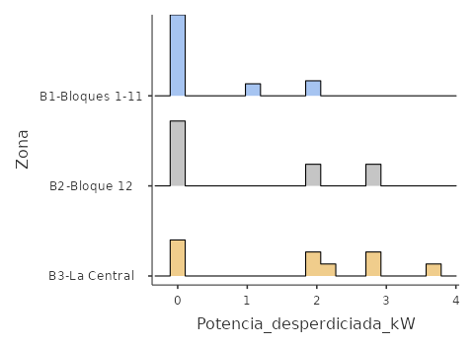
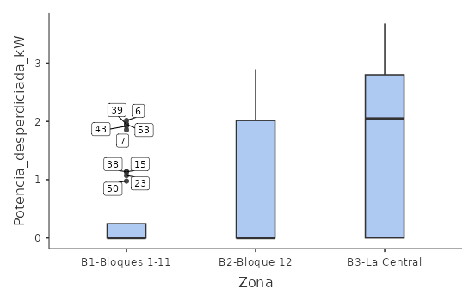
Descriptivos por zona (histograma y caja)

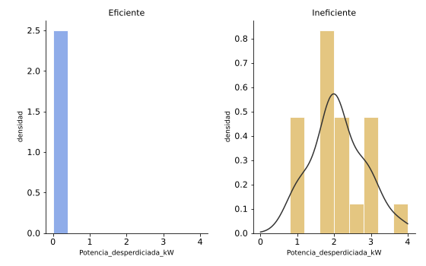
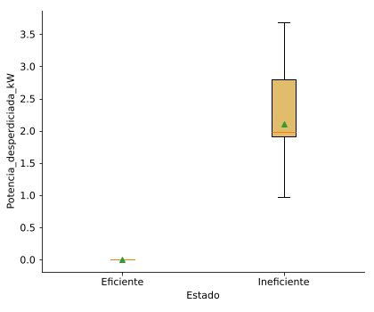
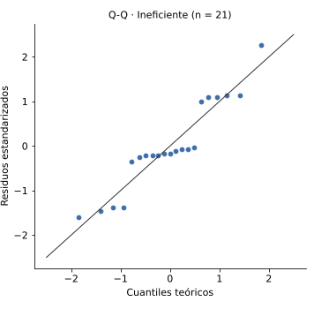
Descriptivos por estado (histograma, caja y Q-Q)

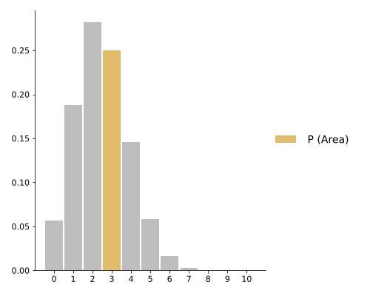
Binomial P(X = 3)

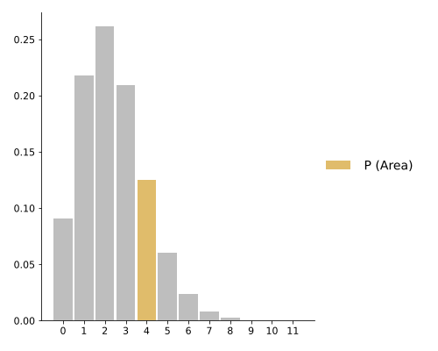
Poisson P(Y = 4)

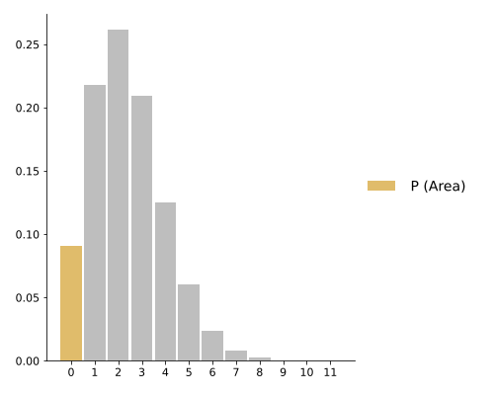
Poisson P(Y = 0)

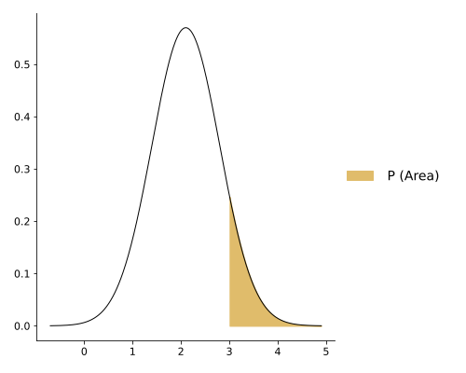
Normal P(W ≥ 3,0)

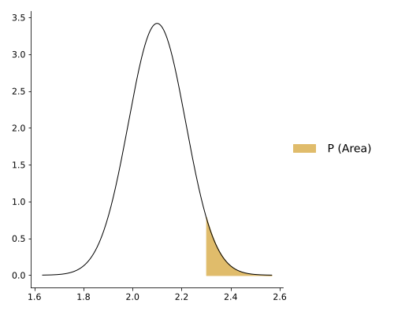
TCL P(W̄ ≥ 2,3)

